定期請求マニュアル
【定期請求書申請】

トップ画面「フィルターナビゲーター」より「定期請求」を入力し検索。「定期請求ヘッダ＿検索・一覧表示」をクリック
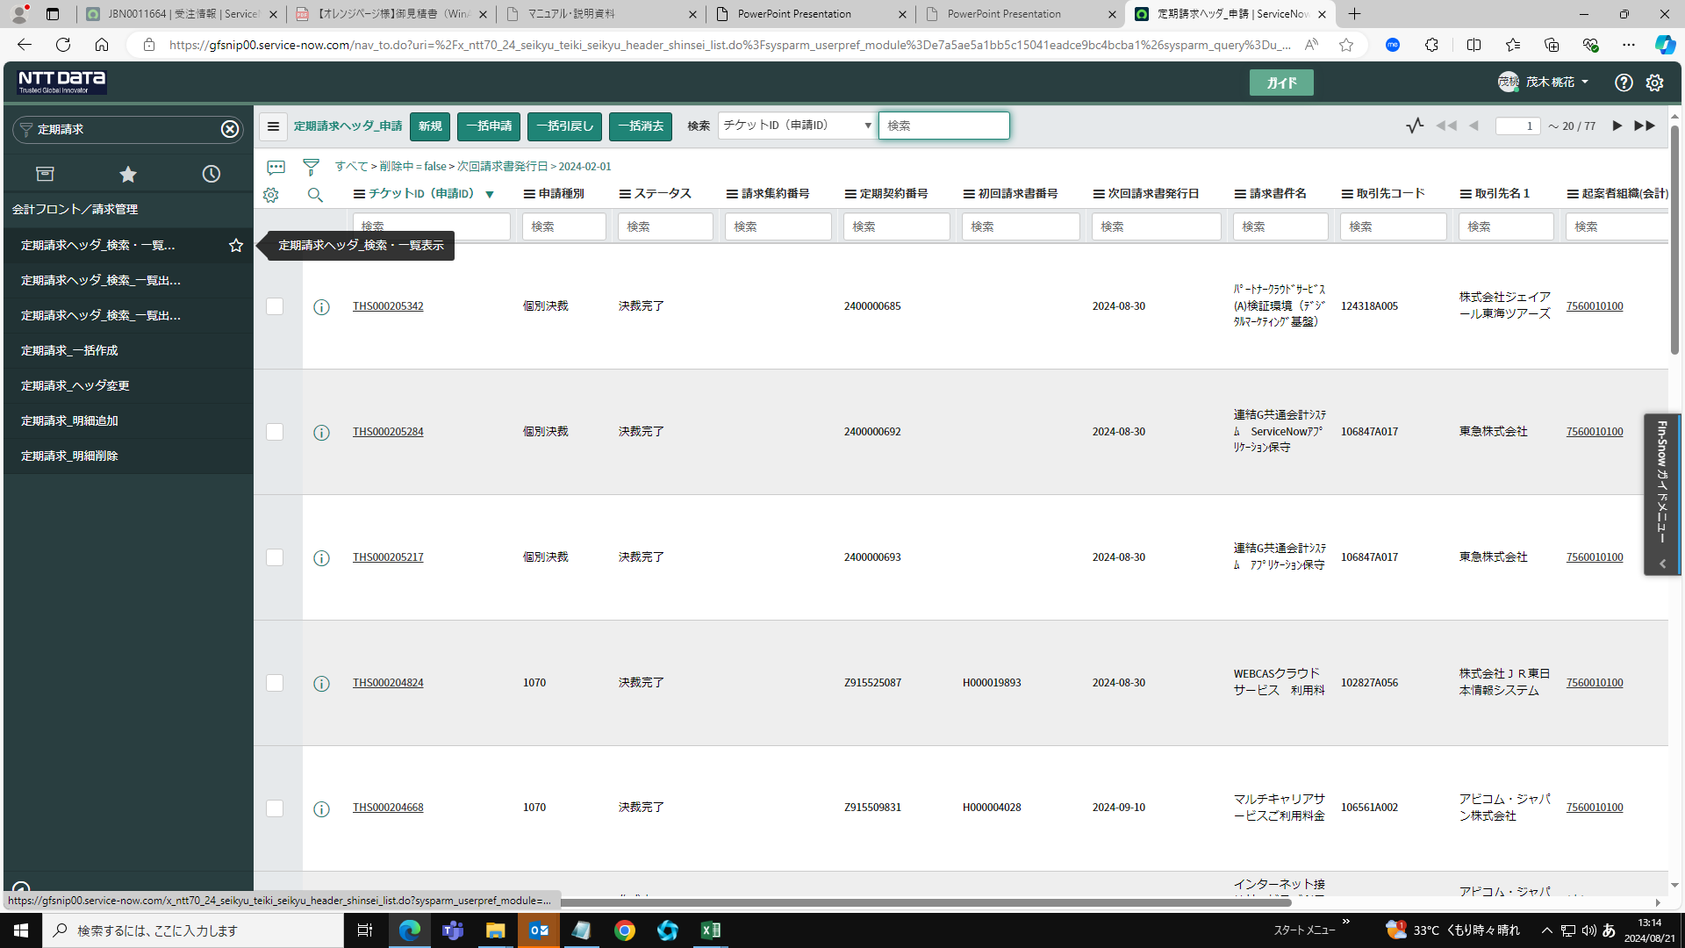

・定期請求の決裁を登録する。「新規」をクリック。
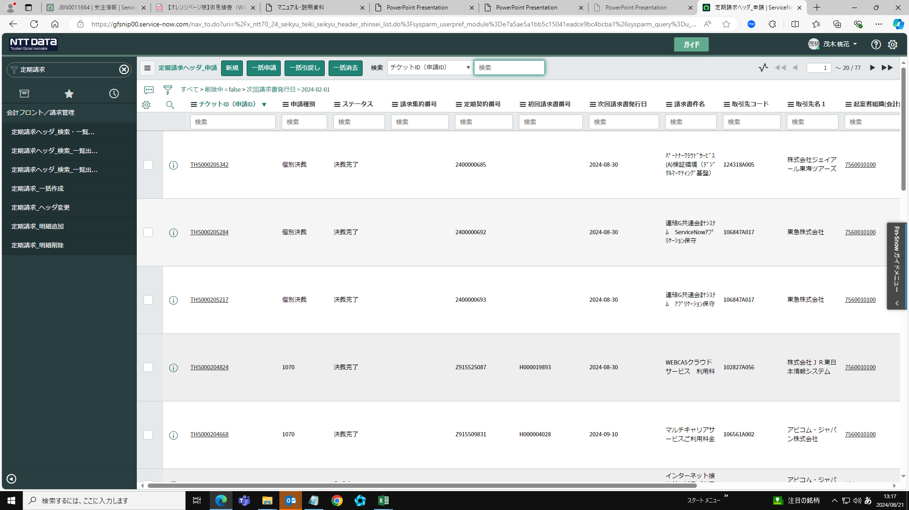

・決裁（共通）項目内にある起案者組織（合計）の🔍をクリックし、「7560010100」を入力して検索する

・会計組織マスタ（最新）にて会計コードを検索し、子画面より起案者組織を選択し登録する。
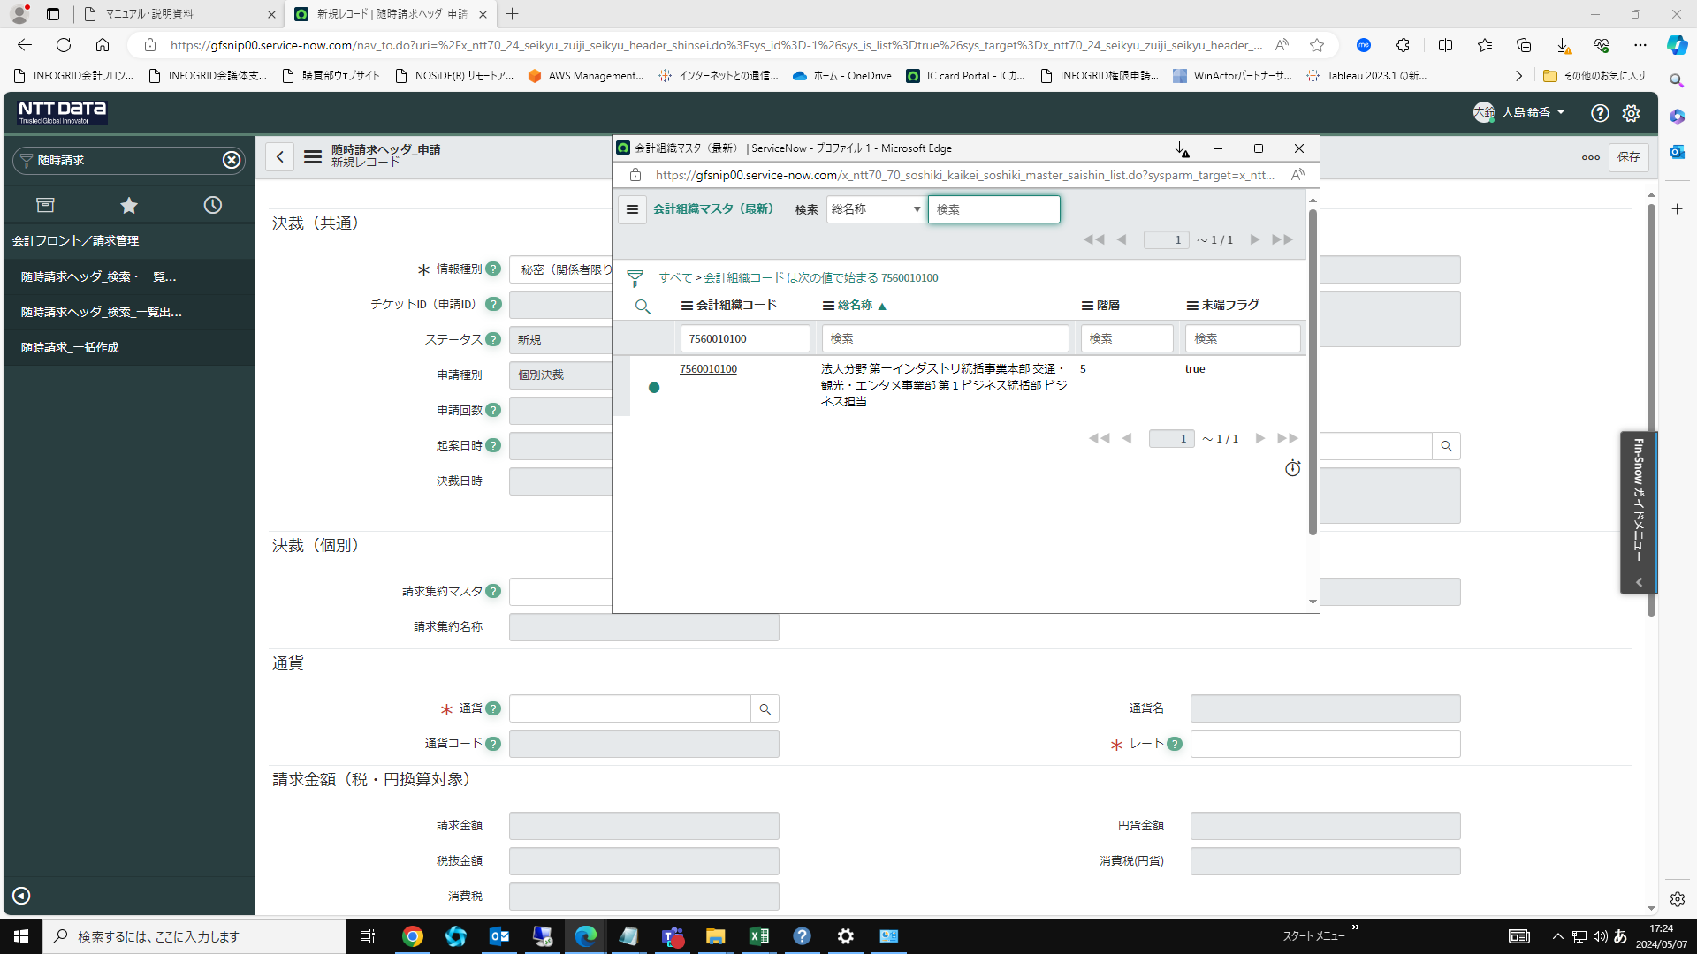

・「スプレッドシート未使用」を選択する
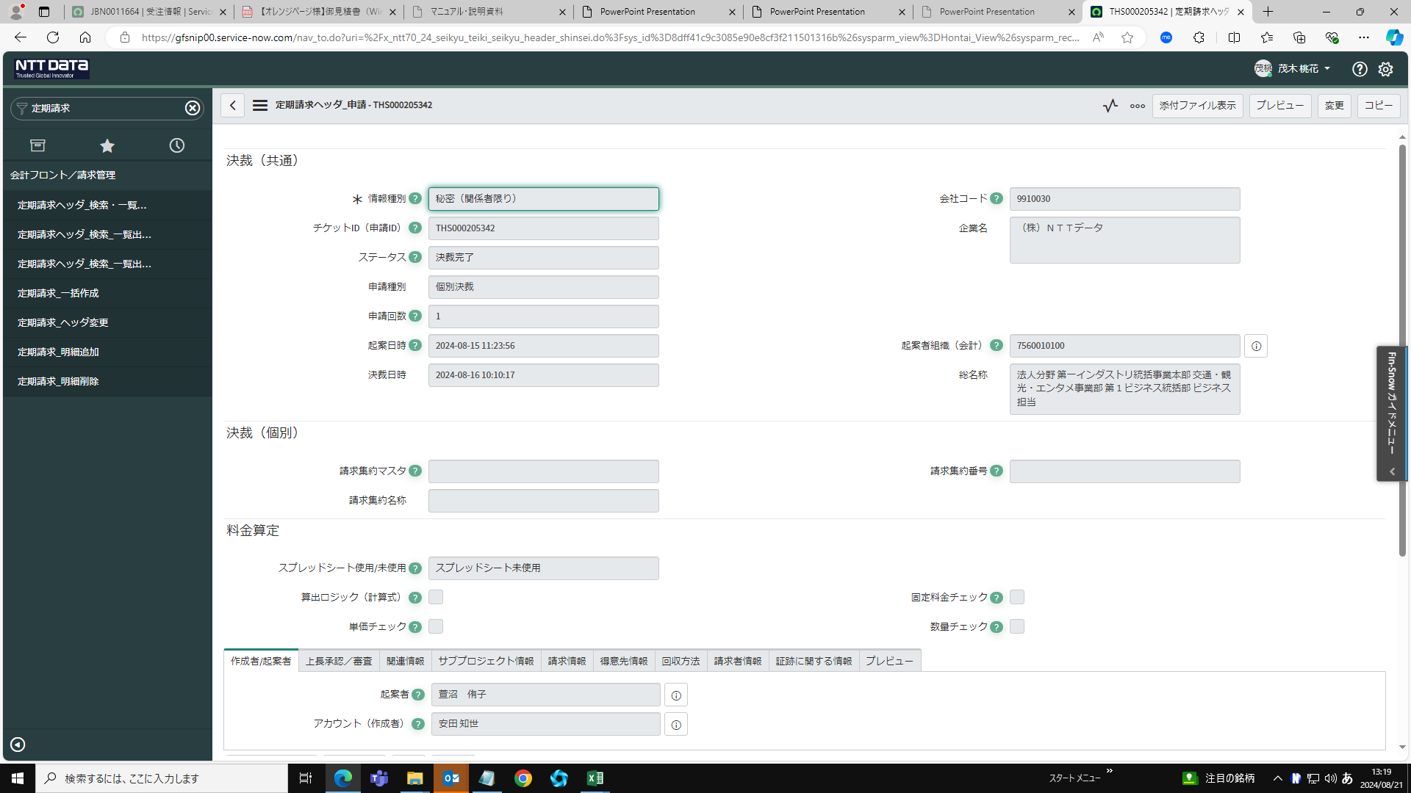

・「上長承認/審査」を開き、上長承認者を検索し、選択する
権限委任内規で役職を確認し、契約締結伺（ない場合は会議体申請管理情報）で役職と名前が一致している人を検索し、入力する
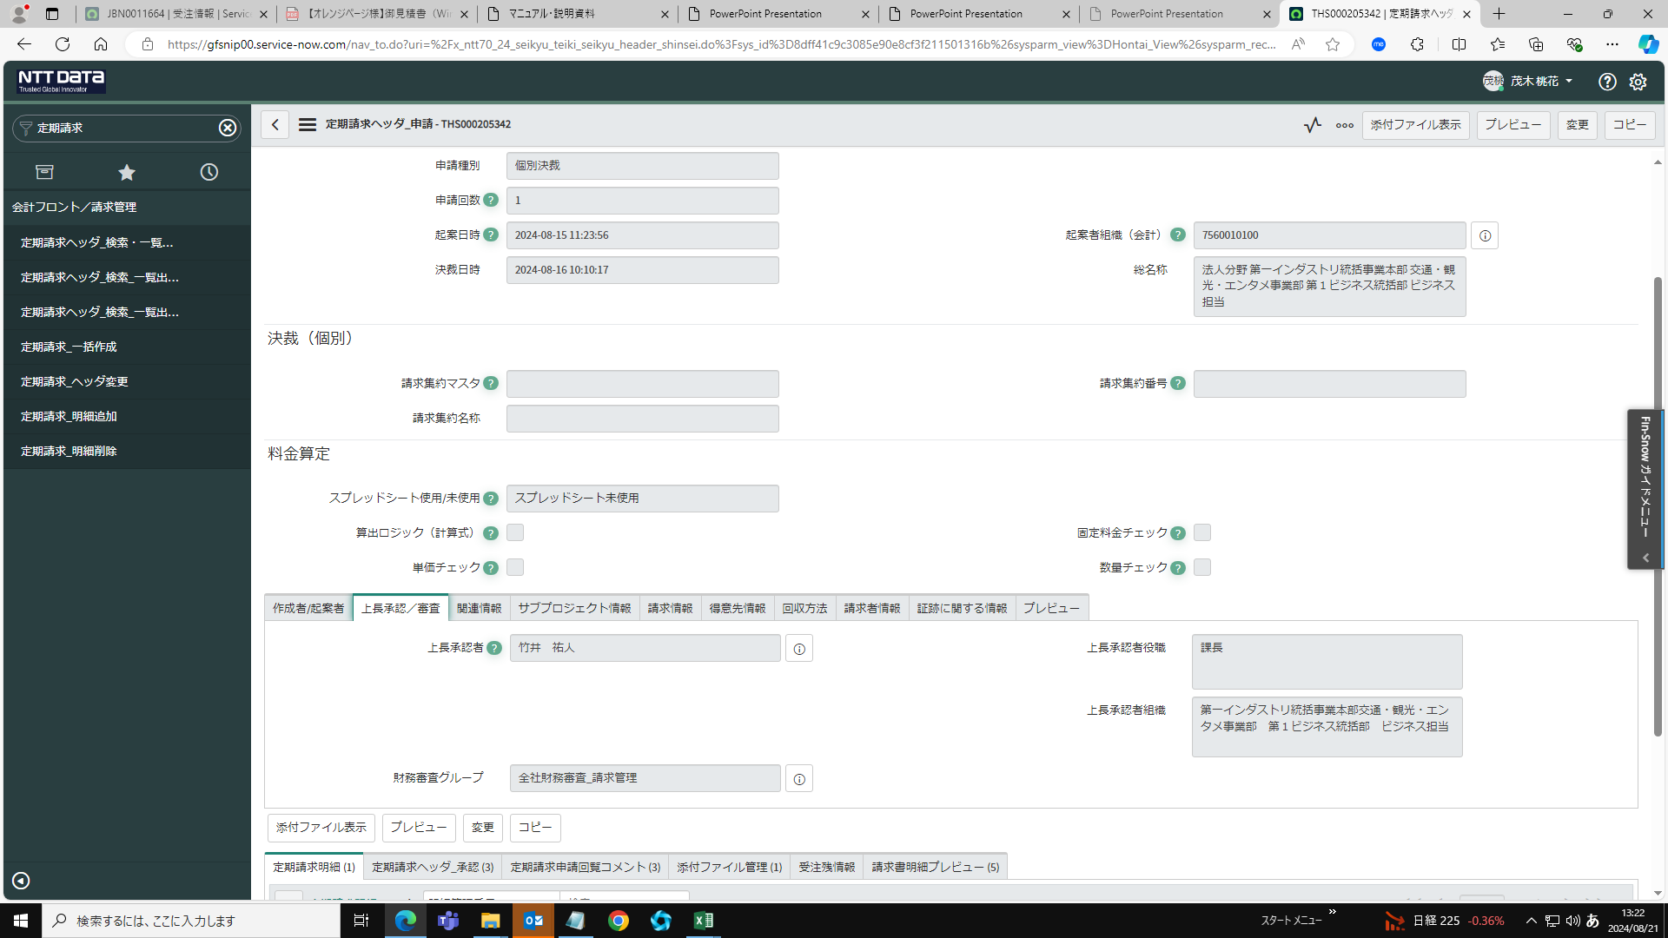

・請求情報を登録する
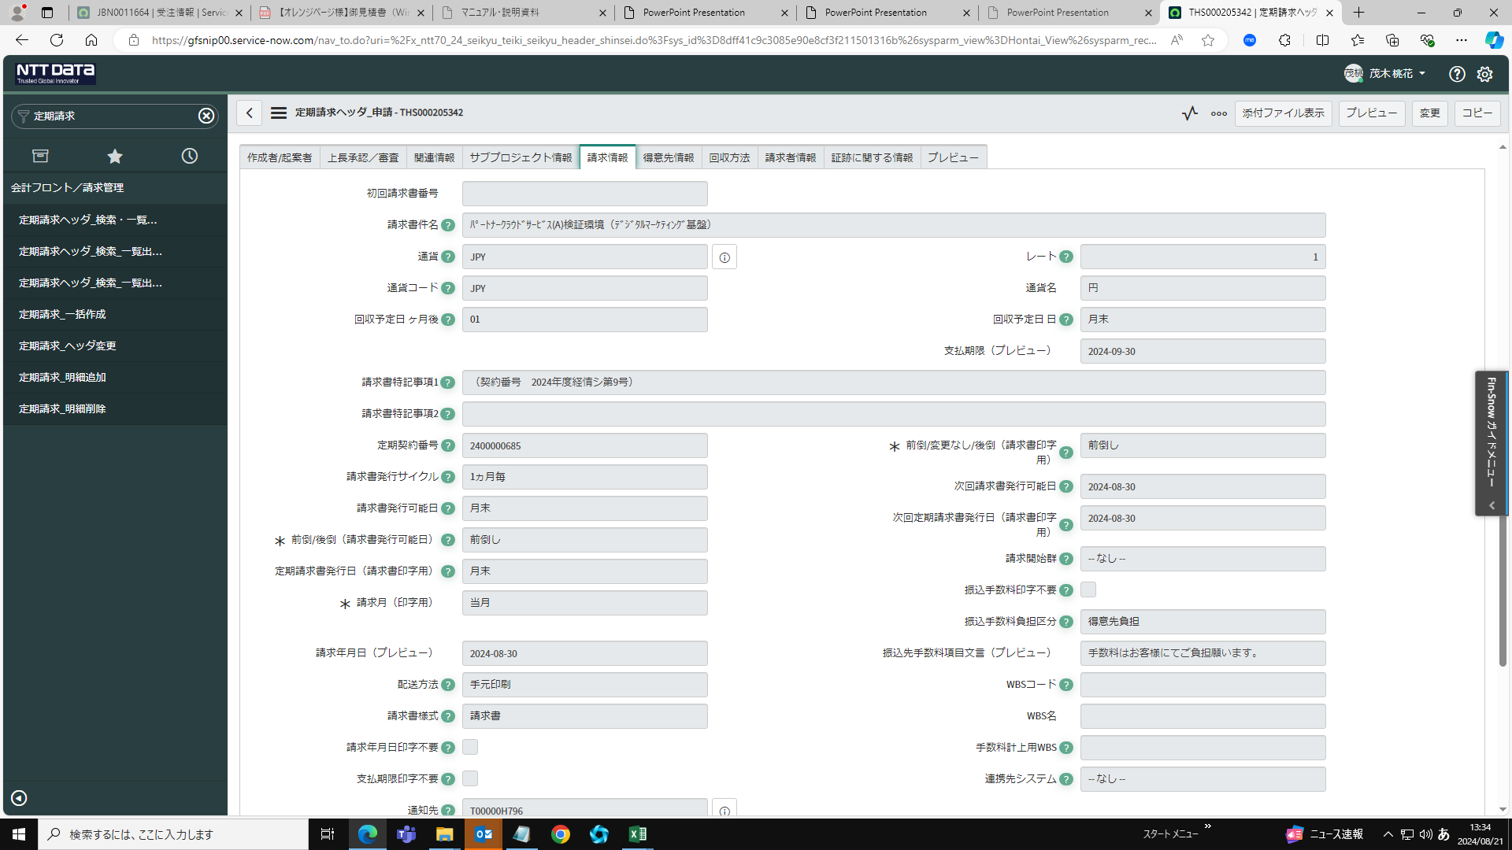

・得意先情報を登録する
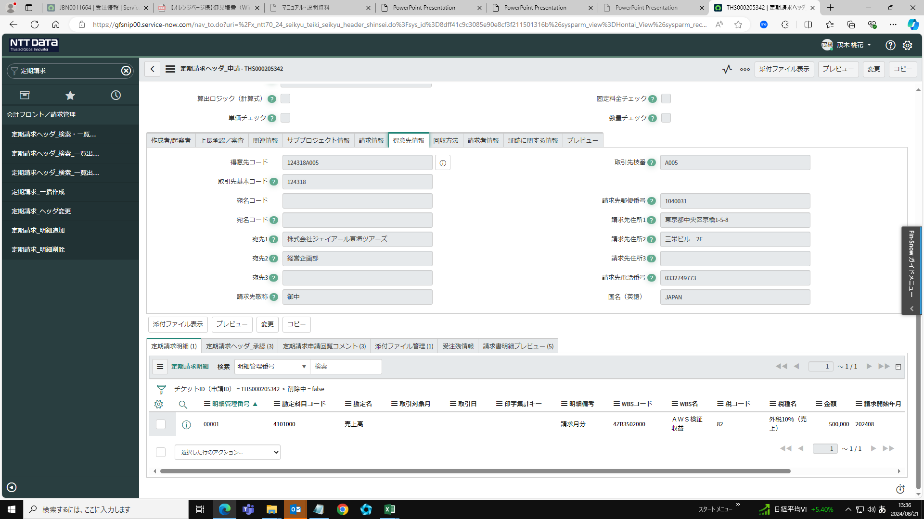

・回収方法の回収方法「振込（収納口座）」を選択する
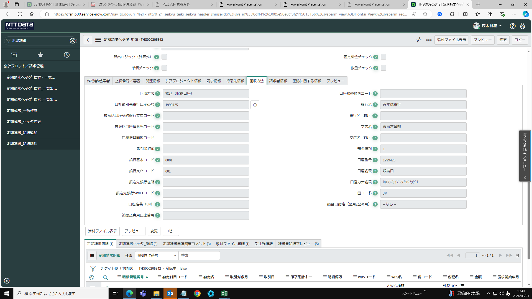

請求書情報の請求書マスタ「H000813」を登録する
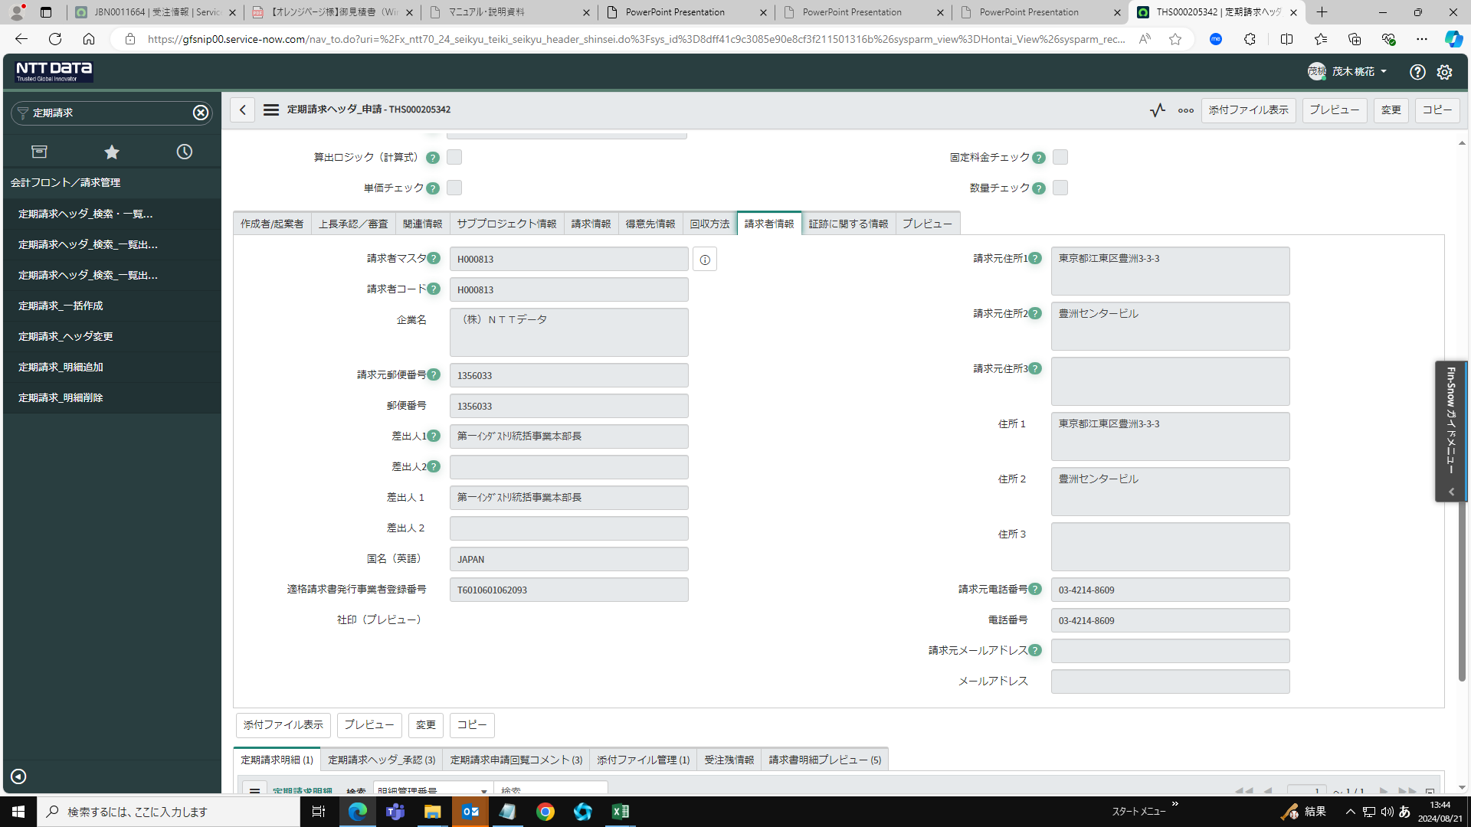

・「証跡に関する情報」で契約書の添付ができない理由を登録する
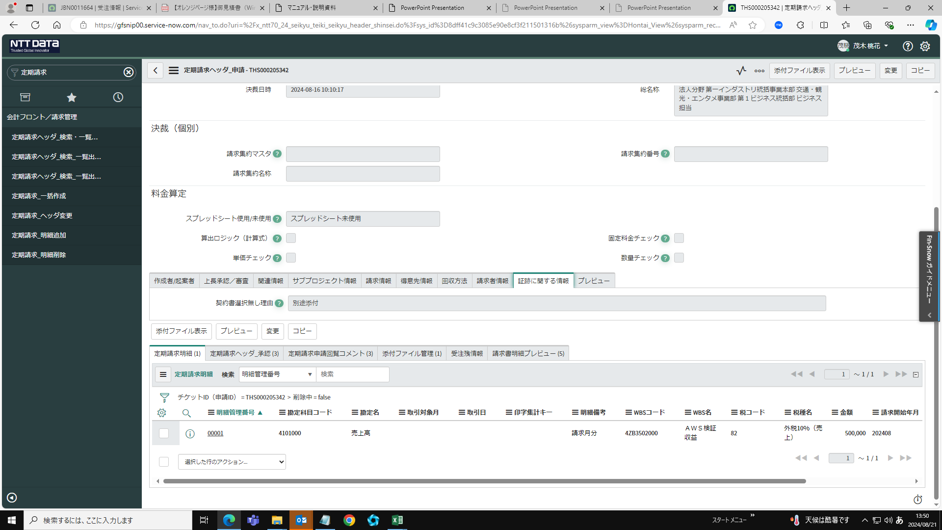

ｃ

ｃ

「保存」をクリック
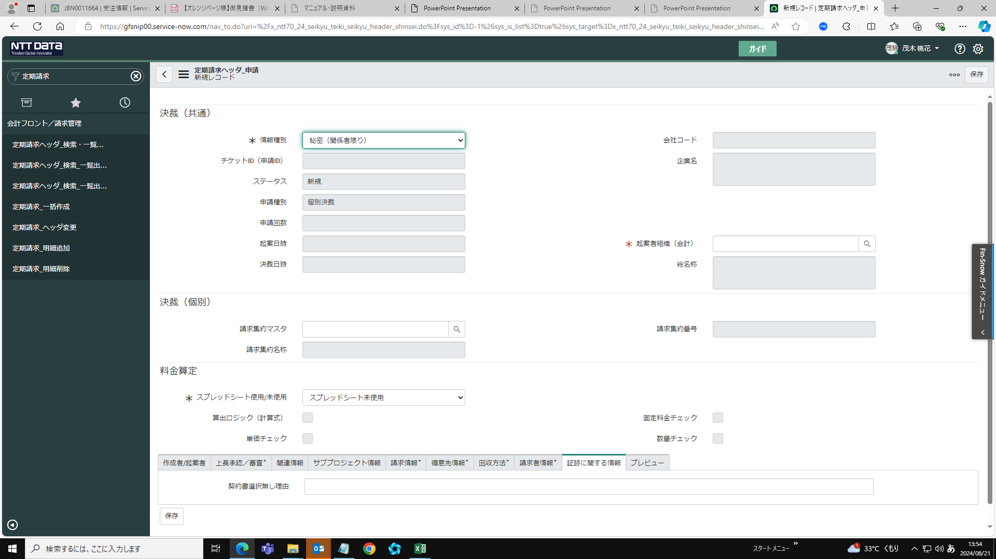

ｃ

定期請求明細の「新規」をクリック
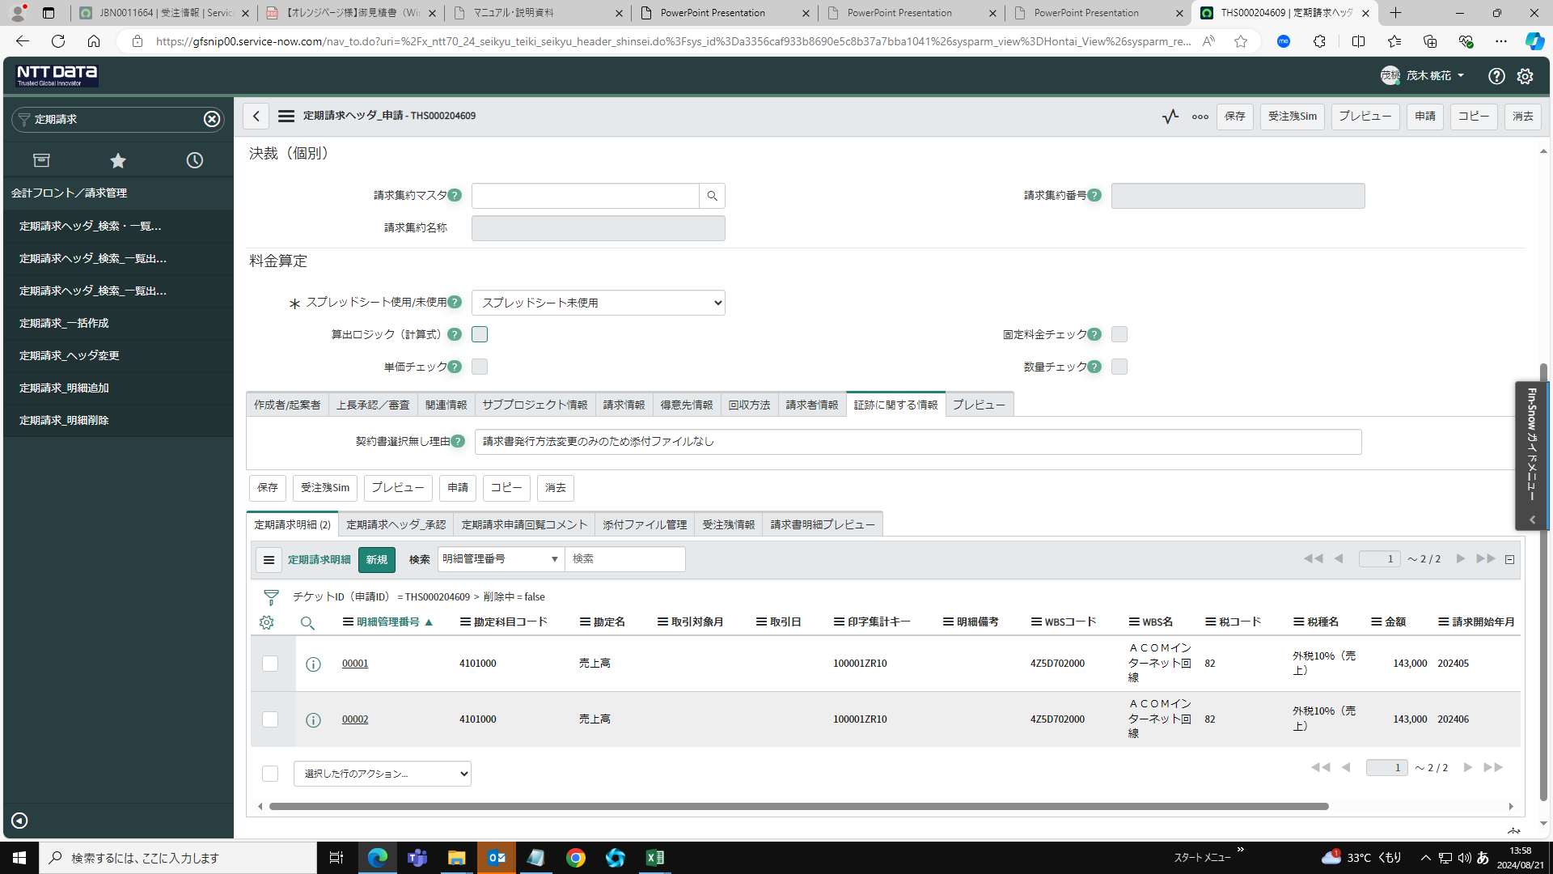

ｃ

ｃ

必要項目を登録し、送信をクリック
・WBSコードを登録する
・勘定科目コードを登録する
・税コードを登録する等
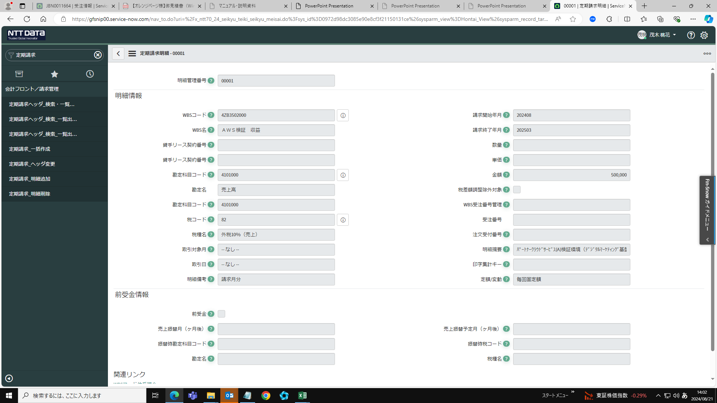

ｃ

・添付ファイルを付ける
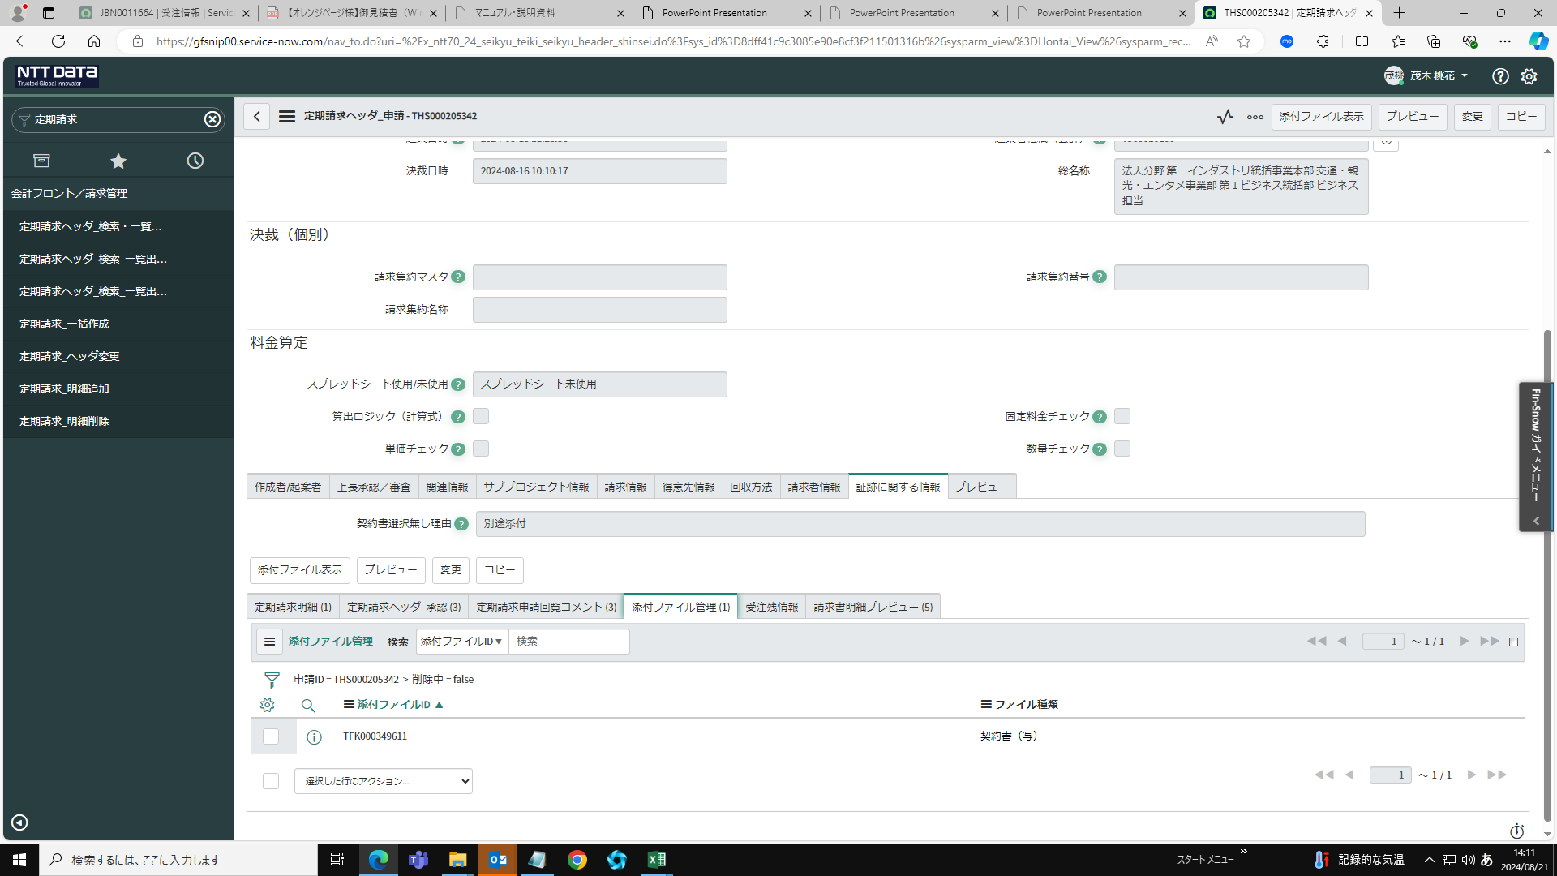

ｃ

